关系图
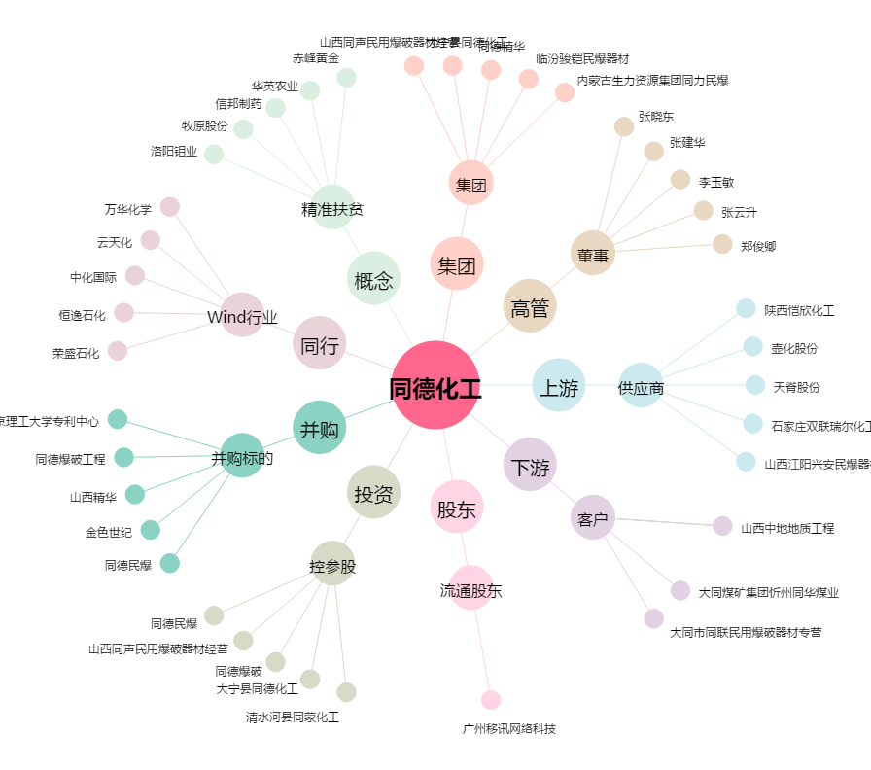
同德化工[002360.SZ] - 关系概览图

